Vasktorud
HEKAMERK OÜ |  |  |  |  | 4.03
LEIVA 4, 12618 TALLINN
TEL. 6776 300 | info@hekamerk.ee

HINNAKIRI |  |  | APRILL 2019

VASKTORUD
 |  | PARTNERI SOODUSTUS: |  |  | 0%
 | KOOD | MÕÕT | PIKKUS | HIND | HIND
 |  |  |  | KM-TA | KM-TA
 |  |  |  | 1M | 1M
SIRGED VASKTORUD (R290 / JÄIK)

 |  | 12 x 1,0 mm | 5 m | 6.18
 |  | 15 x 1,0 mm | 5 m | 7.66
 |  | 18 x 1,0 mm | 5 m | 9.39
 |  | 22 x 1,0 mm | 5 m | 10.42
 |  | 28 x 1,0 mm | 5 m | 16.08
 |  | 35 x 1,5 mm | 5 m | 26.10
 |  | 42 x 1,5 mm | 5 m | 32.93
 |  | 54 x 1,5 mm | 5 m | 57.60

RULLIS VASKTORUD (R220 / PEHME)

 |  | 8 x 0,8 mm | 50 m | 5.30
 |  | 10 x 0,8 mm | 50 m | 5.59
 |  | 12 x 1,0 mm | 50 m | 6.59
 |  | 15 x 1,0 mm | 50 m | 8.16
 |  | 18 x 1,0 mm | 25 m | 10.38
 |  | 22 x 1,0 mm | 25 m | 13.02

SIRGED KROOMITUD VASKTORUD (R220 / PEHME)
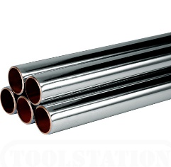
 |  | 10 x 0,8 mm | 2 m | 6.68
 |  | 12 x 1,0 mm | 2 m | 9.15
 |  | 15 x 1,0 mm | 2 m | 11.17

